Hoja1
Título | Autor | Keywords | Año | Resumen | Aspectos del enfoque de género | Resultados
Understanding Women’s and Men’s Travel Patterns: The Research Challenge | Sadra Rosenbloom | NA | 2006 | Los hombres y las mujeres han tenido patrones de viaje diferentes a lo largo de la historia. Sin embargo, hay un incremento en la convergencia de dichos patrones, al menos de manera totalizada. Se ha concluido que (a) los viajes totales de ambos sexos están muy lejanos en aspectos que deberían ir disminuyendo, (b) los comportamiento desagregados suelen mostral diferencias entre ambos, y (c) muchas variables son tratadas desde la perspectiva de género, cuando no deberían ser relevantes. Como por ejemplo el rol de cabeza de hogar o de vivir solo en la vejez. Esto implica más que una justifiación para identificar los aspectos del transporte desde la perspectiva de las mujeres, con respecto a la duración del viaje para tomar decisiones e implementar otras políticas. | La creciente participación de la mujer en la fuerza de trabajo, los cambios en la distribución de las responsabilidades del hogar y las alteraciones de las estructuras familiares han resultado en un incremento del tiempo de viaje en las mujeres con respecto a la de los hombres. | En promedio, los viajes de la mujeres seguirán cambiando de manera sutancial con respecto a los hombres en una variedad de áreas. El análisis presentado sugiere que mucha de las maneras de distinguir las diferencias de viaje son las siguientes: - Las diferencias son grandes y persistirán porque las causas de fondo no están próximas a cambiar. - Ocurren porque las mujeres siguen siendo indispensables para la mayoría de grupos con necesidades y patrones específicos de viaje. - Reflejan la verdadera diferencia entre seco, desde lo físico (efecto en los accidentes) hasta lo socialmente establecido (como la definición del empleo y decisiones de viaje de acuerdo con los roles del hogar). |  | 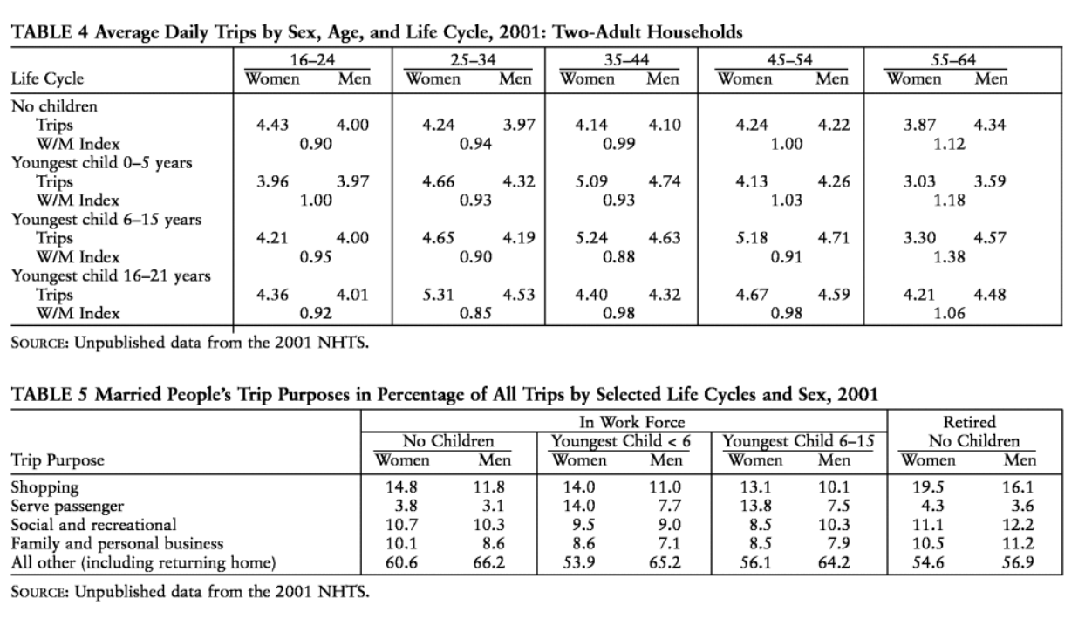
Why do Gender Differences in Daily Mobility Behaviours persist among workers? | Havet et al | Travel behaviour Commute distance and time Gender differences Gender interactions Bivariate tobit model Zero-one inflated beta regression | 2021 | El género es comúnmente identificado como la explicación de las necesidades de viaje. Desde los cambios producidos en el rol de las mujeres durante las dos últimas décadas, ha surgido la cuestión de si el género sigue siendo un factor decisivo en cuanto a las diferencias de viaje de la población que trabaja. EL objetivo de este artículo es expandir la investigación en las diferencias de género, haciendo un análisis profundo de aquelos aspectos determinantes en la movilidad diaria de los hombres y las mujeres. Está basada en la encuesta regional de los viajes en el hogar de Rhône-Alpes del 2015 al 2015, la cual inclute a la segunda región urbana más grande de Francia. Esta investigación sugiere que las autoridades tienen que adoptar una perspectiva de género para reforzar el futuro de la movilidad urbana en términos de equidad y desarrollo sostenible. | Se enfocan en los viajes, distancias y tiempos con respecto a los propósitos de viaje y a los que son directos. Haciendo la comparación del promedio total y cuando se separa por género. | Se ha establecido que el género es un factor determinante en las necesidades de viaje. En este estudio se ha demostrado que no hay un impacto directo en las distancias totales, los tiempos y el uso de los vehículos con respecto al género. Los patrones de g;enero surgen más con respecto a las caracteristicas de los trabajos, en el acceso a un vehículo, o en otros que están más relacionado con la movilidad (edad, número de hijos, nivel de educación o ingresos). |  | 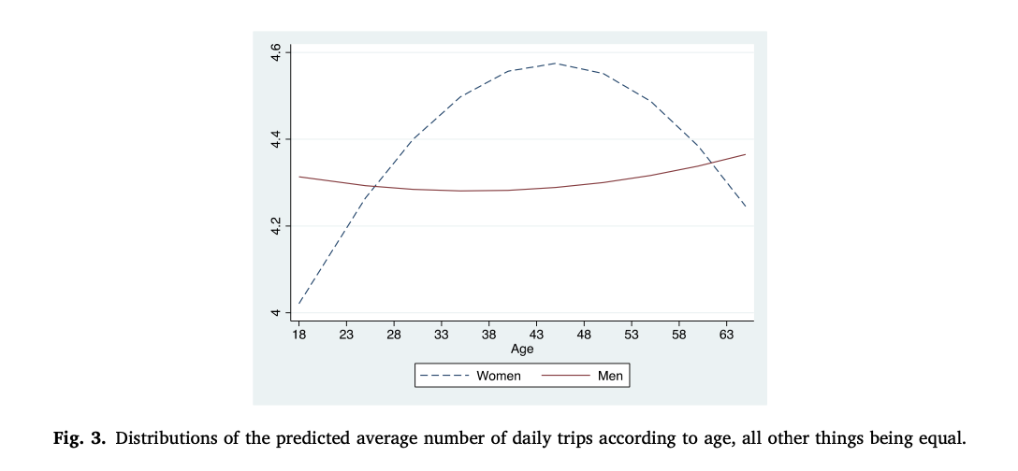
Gender differences in travel behaviour and willingness toadopt sustainable behaviour | Simićević et al | Gender; travel behaviour; parking demandmanagement; parking pricesensitivity; sustainability | 2016 | This paper presents pioneering research on gender differences in travel behaviour in southeastern Europe. The study analyses thesocio-economic and main travel characteristics (particularlyparking) of men and women. Additionally, it examines theinfluence of parking demand management measures on theirbehaviour, in terms of the willingness of men and women toreduce car use and to adopt more sustainable behaviour. | Realizaron una encuesta en la que tivieron presente las siguientes características: - Características socioeconómicas del conductor. - Características del Parqueo/Viaje, como lo son los destinos, ocupación promedio de los carros, categoría del parqueo, etc. - ¿Qué harían si incrementara el costo de parqueo? De los entrevistados, 33 de 232 eran mujeres. Lo que determina en primera instancia, una alta proporción de hombres (85,8%) con respecto a las mujeres. Asimismo, la distribución de los viajes por género, muestra que las mujeres tienen un mayor uso de los autos para el oseo y los negocios privados, mientras que los hombres para el trabajo y los negocios no privados. | The results from Belgrade confirm the existence of gender differences in travel behaviour and in the impact of transport demand management measures.They are compatible with those obtained from other parts of the world: men drive a car more often and cover longer distances, travelling primarily because of ‘work’ and ‘business’, unlike women whose travel purposes are most often related to householdand family duties. |  | 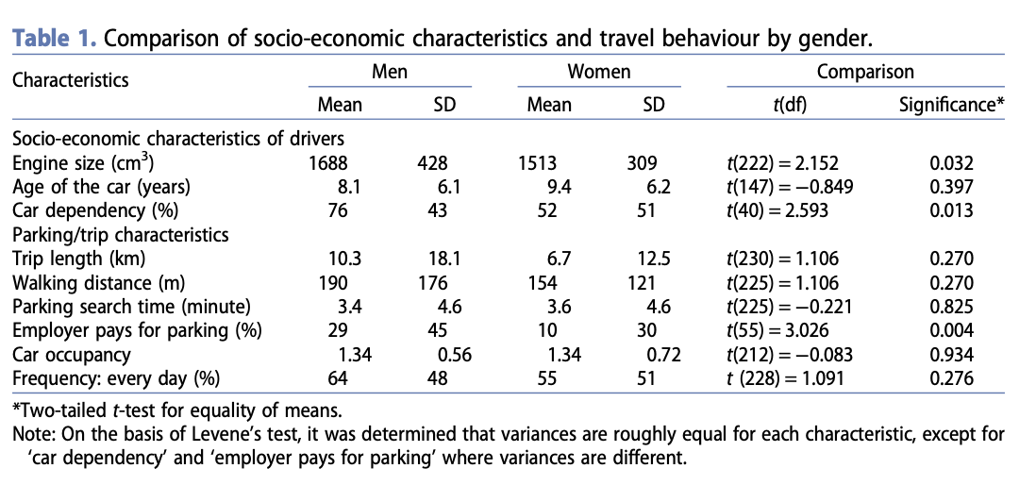
Gender and Travel Behavior in Two Arab Communities in Israel | Elias et al | Diferencias de género Comportamiento de viaje Distinciones de género Frecuencia de recorridos Factores demográficos Modos de tránsito Modos no motorizados Patrones de viaje Análisis exploratorio Propósito principal de la actividad del recorrido Variación de género Patrones de viaje. | 2008 | Esta investigación examina las diferencias de género en los comportamientos de viaje en sociedades tradicionales, específicamente en dos comunidades árabes en el norte de Israel. Se realizó una encuesta cuidadosa en estas comunidades para recopilar datos sobre los hábitos de viaje. Los resultados revelaron marcadas diferencias de género: los hombres tienden a realizar más viajes, pasar más tiempo viajando y hacer más paradas, mientras que las mujeres tienden a caminar más. Además, se observó que la falta de transporte público afecta especialmente los viajes de las mujeres. Se destacó que un sexto de las mujeres árabes encuestadas no realizan ningún viaje, en comparación con solo una trigésima parte de los hombres. Es importante tener en cuenta estas diferencias de género al diseñar políticas de transporte para abordar las necesidades de viaje en comunidades del mundo árabe. | El estudio examina las diferencias de género en el comportamiento de viaje en dos comunidades árabes en Israel. Los resultados muestran que las mujeres realizan menos recorridos que los hombres, pasan menos tiempo viajando, hacen menos paradas y dedican menos tiempo a actividades fuera del hogar que los hombres. Sin embargo, al ajustar el número de recorridos, las diferencias de género en el tiempo total de viaje, el número de paradas y la duración total de la actividad ya no son estadísticamente significativas. Esto sugiere que la frecuencia de recorridos es una medida efectiva para aproximar las distinciones de género en la participación en actividades y el comportamiento de viaje. El estudio también encuentra que los hombres realizan un 35% más de recorridos al día que las mujeres y comprenden la gran mayoría de las personas que realizan dos o más recorridos al día. Estas disparidades de género en la realización de recorridos están relacionadas con características demográficas, incluidas las personales, del hogar y comunitarias. | El estudio examina las diferencias de género en el comportamiento de viaje en dos comunidades árabes en Israel. Los resultados muestran que las mujeres realizan menos recorridos que los hombres, pasan menos tiempo viajando, hacen menos paradas y pasan menos tiempo en actividades fuera del hogar que los hombres. Sin embargo, al ajustar el número de recorridos, las diferencias de género en el tiempo total de viaje, el número de paradas y la duración total de la actividad ya no son estadísticamente significativas. Esto sugiere que la frecuencia de recorridos es una medida única efectiva para aproximar las distinciones de género en la participación en actividades y el comportamiento de viaje. El estudio también encuentra que los hombres realizan un 35% más de recorridos al día que las mujeres y comprenden la gran mayoría de las personas que realizan dos o más recorridos al día. Estas disparidades de género en la realización de recorridos están relacionadas con características demográficas, incluidas las personales, del hogar y comunitarias.
Gendered mode choice preferences and characteristics for educational trips in Abbottabad, Pakistan: An empirical investigation | Lodhi et al. | Travel characteristics Travel behavior Public transport School students | 2022 | Educational trips are a major component of traffic in peak hours on working days. For proper trip forecasting, gendered preferences and dynamics must be understood. This study identifies gender-based model choices, preferences, and travel characteristics among school-going children and investigates the satisfaction level regarding public transport in Abbottabad, Pakistan. | Los patrones de viaje de las mujeres difieren de la de los homnres, y estas diferencias marcan una produnda y persistente inequidad. Los hallazgos indican que las mujeres prefieren usar "cabs"debido a la falta de diseño e infraestructura con respecto al género. Este estudio abarca únicamente la sección de transporte público con una población específica de estudiantes. En esta se consideran aspectos como la satisfacción del uso del transporte para determinar los aspectos relacionados ocn la infraestructura. La encuesta tuvo 370 respuestas, de las cuales el 54,3% eran mujeres. Asimismo, esta tiene en cuenta otros factores económicos y demográficos como los ingresos y tamaño de los hogares, el nivel de educación, tipo de escuela y número de vehículos en casa | The most common mode of transportation for most school-age children (29 %) was a minicab. School trips for boys and girls were between 2 and 8 km. It was observed that respondents usually preferred another mode over their current mode. Bad weather affects the usual mode choice of school-going children. Compared to private cars, public transport took a longer travel time significantly. The average time taken by the private car and public transport was 50 and 80 min, respectively. Public transport took longer, probably due to a lack of proper and unauthorized stops where passengers could get in and off the vehicle at random locations. A significant difference was found in usual mode choice, preferences, and mode choice in bad weather between the gender. The results found that most girls used minicabs and family cars, while boys used public transport and minicabs for educational trips. However, both boys and girls preferred to use their family cars. This study also found that the rainy season affects students’ usual mode choices and travel time. In bad weather, most respondents switch to their private cars. Respondents who use public transport on normal days also switch to other modes. |  | 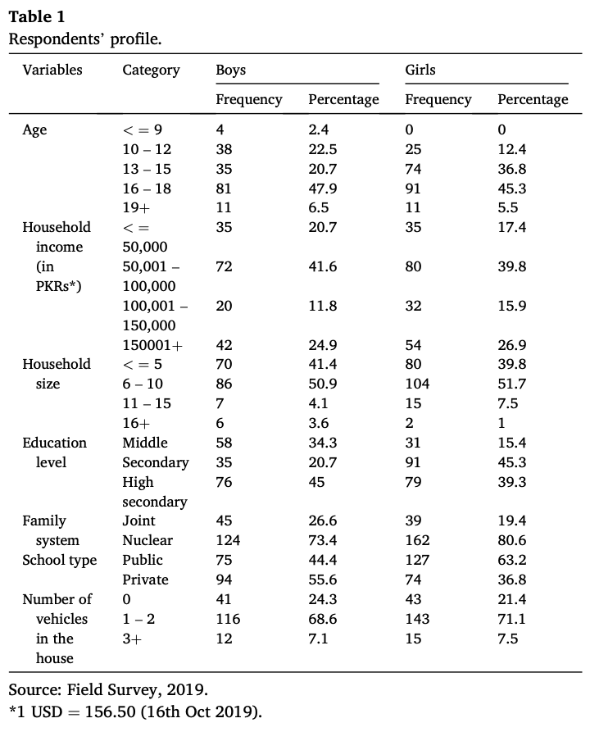
Public sexual harassment mayhem on public transport in megacities - Karachi and London: A comparative review | Syeda Hoor-Ul-Ai et al. | Transporte público Delito sexual Acoso sexual Asalto sexual Megaciudad Seguridad Movilidad de las mujeres Crimen de orden público | 2020 | El estudio examina los desafíos que enfrentan las mujeres en entornos públicos de megaciudades como Karachi y Londres, especialmente en términos de acoso sexual en el transporte público. Se utilizó una metodología de evaluación rápida de evidencia (REA) para revisar literatura, encuestas y reportes, evidenciando la gravedad del problema y proponiendo medidas para abordarlo. Se encontró que Karachi tiene tasas mucho más altas de acoso sexual en comparación con Londres, y se destaca la necesidad de legislación inmediata para proteger a las mujeres en el transporte público. Se sugiere que se realice más investigación para proporcionar un tránsito seguro a las mujeres y se implementen intervenciones de desarrollo social para abordar este problema. | El texto aborda el persistente problema del acoso sexual en espacios públicos en las megaciudades de Karachi y Londres, destacando el impacto negativo en la salud mental y el bienestar de las mujeres. Se menciona que el caso de Londres podría servir como modelo para mejorar las condiciones de seguridad de las mujeres en Karachi. Se critica la falta de priorización y acción por parte de los gobiernos provinciales y municipales de Karachi para abordar este problema, a pesar del crecimiento en el número de mujeres que utilizan el transporte público. Se destaca la necesidad urgente de legislación específica para proteger a las mujeres contra el acoso sexual en el transporte público y se proponen medidas concretas, como establecer un centro de rehabilitación de salud mental, proporcionar entrenamiento de autodefensa y llevar a cabo campañas de educación cívica sobre igualdad de género. Se insta al gobierno a adoptar el modelo de Londres para mejorar el transporte público y proporcionar opciones de tránsito masivo a tarifas subsidiadas. | Los resultados de este análisis revelan que el acoso sexual público es un desafío persistente y emergente tanto en Karachi como en Londres. Este fenómeno causa fatiga mental y trauma a las mujeres que utilizan el transporte público, afectando su salud mental y bienestar. Se sugiere que el caso de Londres podría servir como modelo para mejorar las condiciones de seguridad de las mujeres en Karachi. Sin embargo, se señala una falta de acción por parte de los gobiernos locales de Karachi para abordar este problema, ya que no lo consideran una prioridad en su agenda. A pesar de recibir miles de quejas, el gobierno y las agencias de aplicación de la ley han sido ineficaces en proporcionar alivio a las mujeres afectadas, principalmente debido a la falta de leyes que protejan a las mujeres en el transporte público. Se destaca la necesidad urgente de legislar nuevas leyes para proteger a las mujeres del acoso sexual en el transporte público y se proponen diversas medidas, como establecer centros de rehabilitación de salud mental y llevar a cabo campañas educativas sobre igualdad de género y derechos de las mujeres. Se insta al gobierno a adoptar el modelo de Londres para mejorar el transporte público y proporcionar opciones de tránsito masivo a tarifas subsidiadas. | 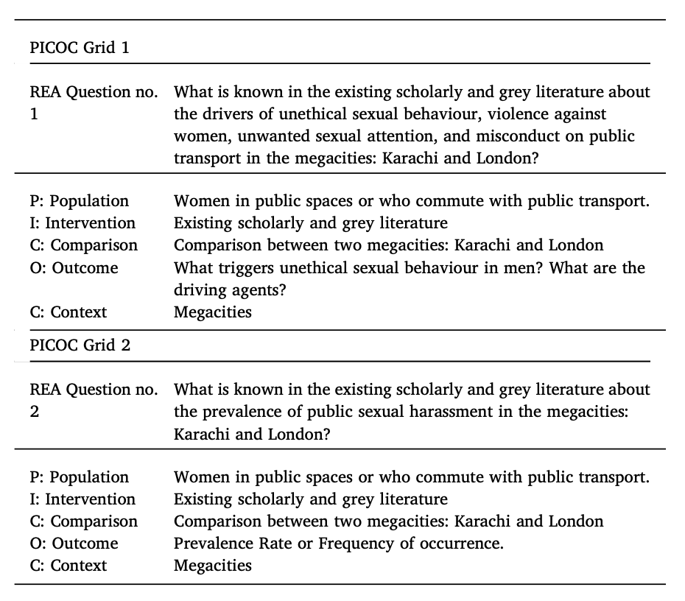 |  | 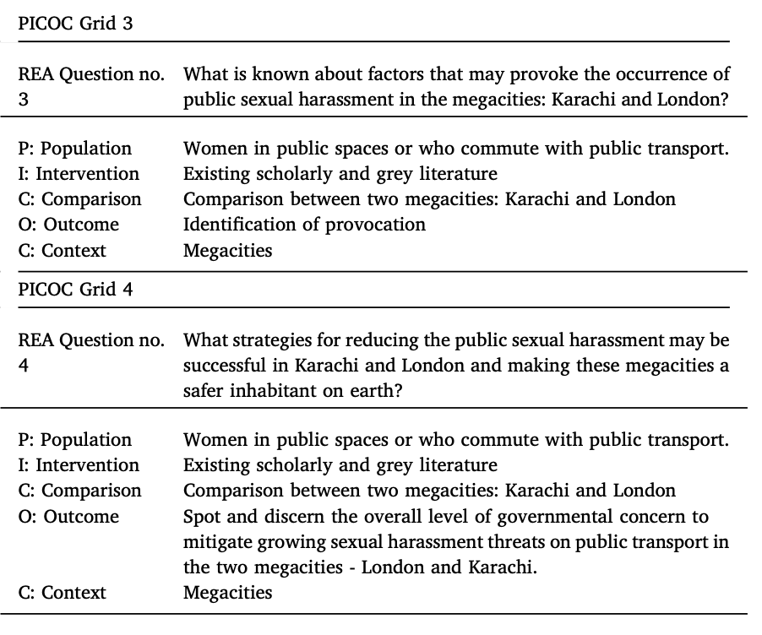
Application of Machine Learning to Child Mode Choice with a Novel Technique to Optimize Hyperparameters | Naseri et al. | Elección del modo de viaje de los niños Ajuste de hiperparámetros multiobjetivo Optimización metaheurística Máquina de aumento de gradiente ligero | 2016 | La predicción del modo de transporte (TMC) en niños es fundamental para la planificación del transporte, pero ha recibido menos atención que en adultos. Este estudio emplea LIGHT GRADIENT BOOSTING MACHINE (LGBM), un método robusto de aprendizaje automático, para predecir el TMC en niños y detectar sus determinantes. Se propone una técnica novedosa llamada ajuste de hiperparámetros multiobjetivo (MOHPT) para seleccionar los hiperparámetros, superando los desafíos de métodos convencionales. Se determinan los parámetros más influyentes en el TMC de los niños y se encuentra que la distancia del viaje, la "caminabilidad" y la "ciclabilidad" del origen, la edad y el ingreso del hogar son determinantes principales. Los niños mayores, aquellos que viven en áreas caminables y ciclables, los de bajos ingresos y los viajeros de corta distancia tienen más probabilidades de optar por modos de transporte sostenibles. | El estudio examina la relación entre género y elección del modo de transporte (TMC) en niños. El conjunto de datos incluye el género como variable, con un 51.98% de los viajes realizados por varones y un 48.02% por mujeres. Sin embargo, el estudio no proporciona un análisis detallado de la influencia del género en el TMC. En su lugar, se centra en el desarrollo de un modelo para predecir el TMC en niños y determinar las variables que influyen significativamente en esta elección. El estudio utiliza un enfoque de aprendizaje de conjunto y considera variables adicionales, como accesibilidad, variables geográficas y de uso del suelo, para ayudar a explicar el TMC. Los resultados muestran que la distancia del viaje tiene el mayor impacto en el TMC de los niños, seguido por la puntuación de caminabilidad, la edad, la puntuación de ciclabilidad, el ingreso del hogar y la accesibilidad a la escuela secundaria. El estudio sugiere que estos hallazgos pueden informar políticas e intervenciones destinadas a promover modos de transporte sostenibles entre los niños. | Los resultados presentados en el estudio se centran en el desarrollo de un modelo para predecir el modo de transporte de los niños, identificando las variables que influyen significativamente en esta elección. Se propone una técnica novedosa de optimización de hiperparámetros que puede maximizar simultáneamente el puntaje F1 y la precisión en conjuntos de datos desequilibrados. Se utilizan técnicas de aprendizaje de conjunto para determinar la influencia relativa de cada variable de entrada en la variable de respuesta, seguido de métodos como SHAP, PDP y ALE para representar cómo estas variables impactan la elección del modo de transporte. Además, se introduce un enfoque de sintonización de hiperparámetros multiobjetivo que supera a técnicas tradicionales como la búsqueda en cuadrícula, la búsqueda aleatoria y Hyperopt, mejorando tanto la precisión de predicción como el puntaje F1 en comparación con estas técnicas.
Motivations for motorcycle use for Urban travel in Latin America: A qualitative study | Hagen et al. | América Latina Salud pública Motocicletas Mototaxi Entrega en motocicleta Método cualitativo | 2016 | El uso de motocicletas para viajes utilitarios ha aumentado en ciudades latinoamericanas en los últimos años. Para comprender las razones detrás de este crecimiento, los investigadores llevaron a cabo estudios cualitativos en seis ciudades: Barranquilla, Bogotá, São Paulo, Recife, Caracas y Buenos Aires. Utilizando entrevistas semiestructuradas y grupos focales, se recopilaron datos de seis categorías de usuarios de motocicletas: conductores de mototaxis, usuarios de mototaxis, motoristas para entrega, motoristas para uso privado, propietarios en proceso de venta de sus motocicletas y potenciales motoristas. Emergieron temas comunes entre estas ciudades, incluyendo la ventaja de tiempo que ofrecen las motocicletas en comparación con el transporte público deficiente y el tráfico automovilístico congestionado, el bajo costo de las motocicletas en comparación con otros modos de transporte, la vulnerabilidad de los motoristas a lesiones y muerte en accidentes de tráfico, y los aspectos culturales del uso de motocicletas. Las implicaciones de políticas sugieren la necesidad de mejorar la seguridad en el uso de motocicletas y de fortalecer el sistema de transporte público en las ciudades latinoamericanas. | El estudio aborda aspectos de género en el uso de motocicletas, destacando la significativa participación de mujeres, especialmente en el segmento de mototaxis, desafiando estereotipos de género. Además, se observa una percepción de género relacionada con la seguridad vial, donde se asocia una conducción más segura con las mujeres. Sin embargo, se señala que algunas mujeres entrevistadas sienten que están desafiando tabúes al conducir motocicletas, sugiriendo la existencia de normas sociales y estigmas de género en torno a este medio de transporte. | Los investigadores identificaron temas recurrentes en los datos recopilados en seis ciudades latinoamericanas y los organizaron en cuatro dominios. El primero aborda las razones de transporte que llevan a los usuarios a elegir motocicletas, seguido por motivaciones económicas. El tercer dominio trata sobre los riesgos asociados con el uso de motocicletas, y finalmente, se discuten aspectos culturales. Entre las motivaciones de transporte se destacan el ahorro de tiempo y la evasión del tráfico, mientras que las razones económicas incluyen el bajo costo de comprar y mantener motocicletas. Los riesgos, como la vulnerabilidad a lesiones y la percepción de peligro en la conducción, son también discutidos. Finalmente, se exploran aspectos culturales, como la sensación de libertad asociada con la conducción de motocicletas y la identidad que muchos usuarios encuentran en este medio de transporte. Se menciona la estigmatización de los motociclistas, así como las presiones sociales y cuestiones de género asociadas con su uso. La importancia de una mejor educación vial y la falta de instrucción formal también se abordan en el estudio.
Why does she move? A Study of Women’s Mobility in Latin American Cities, World Bank, Washington, D.C. | Dominguez Gonzalez, K. et al. | NA | 2020 | es un estudio sobre la movilidad de las mujeres en ciudades latinoamericanas realizado por el Banco Mundial. El documento aborda las restricciones que enfrentan las mujeres en términos de disponibilidad, asequibilidad, aceptabilidad y accesibilidad al transporte, así como las recomendaciones para mejorar su movilidad y acceso a oportunidades económicas. Se destaca que las restricciones a la movilidad de las mujeres no son problemas aislados, sino una combinación de factores interrelacionados que limitan su acceso a oportunidades económicas. Además, se menciona que las normas sociales, como los roles de género tradicionales, influyen en las decisiones de las mujeres para acceder a oportunidades económicas. | Se resalta la importancia de considerar las diferencias en los patrones de movilidad y actividades diarias entre hombres y mujeres, así como las barreras impuestas por diferencias en identidades de clase, género, edad y capacidades físicas y mentales. | Hallazgos relacionados con la percepción de la seguridad por parte de las mujeres, estrategias de movilidad adoptadas para evitar áreas inseguras, la importancia de establecer relaciones amistosas con conductores de autobuses y vendedores callejeros para mejorar los desplazamientos de las mujeres, y la formalización de las vans en Río de Janeiro como parte del sistema de transporte informal. Además, se mencionan recomendaciones para mejorar la movilidad y accesibilidad de las mujeres, como expandir las opciones de guarderías cercanas, crear actividades extracurriculares seguras para niños y adolescentes, y proporcionar servicios de guardería gubernamentales para incentivar el regreso al empleo de las mujeres después del parto.

